상품제안서
엔보우 3IN1 맥세이프 고속무선충전 접이식거치대 | 상품코드: S38367

 |  |  |  |  |  |  | 02-713-8555 | www.synergygift.co.kr
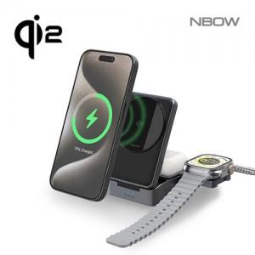

【상세/제작정보】

【인쇄/포장옵션】 | 레이저, 풀칼라 / 포장지포장

【공급단가】 | 수량 | 20~ | 50~ | 100~ | 300~ | 500~
*VAT별도 | 블랙 | 27,800원 | 26,000원 | 25,400원 | 24,500원 | 24,000원
 | 화이트 | 27,800원 | 26,000원 | 25,400원 | 24,500원 | 24,000원

【상품 URL】 | https://www.synergygift.co.kr:443/src/goods_detail.php?gdno=38367

